Тарифи ЦО
https://saee.gov.ua/uk/content/serednozvazheni-taryfy | Також, для населення, див.: |  | https://www.minregion.gov.ua/wp-content/uploads/2022/02/taryfy-na-poslugu-z-teplopostachannya-na-01.01.2022.xlsx

Середньозважені тарифи від 23.09.2022
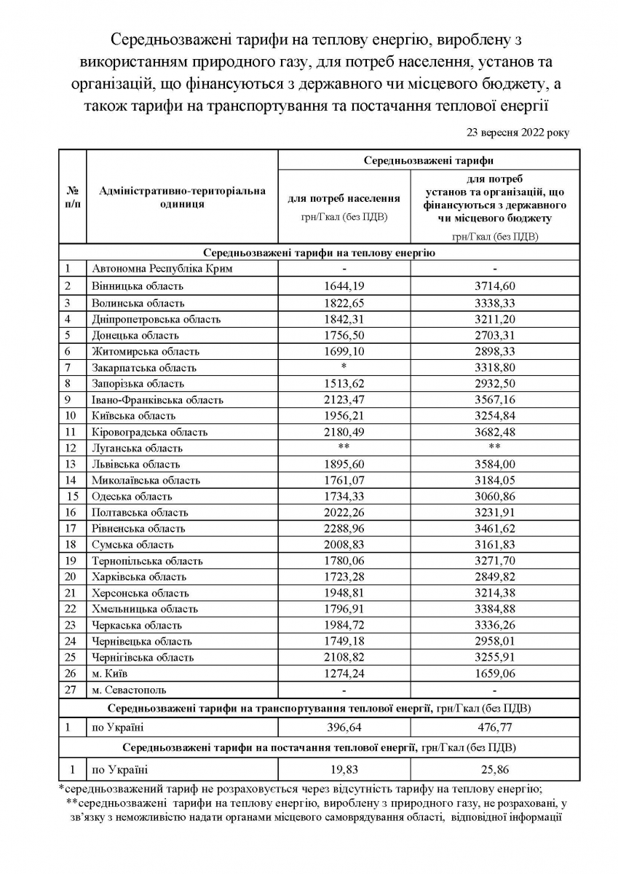

 | 436.705 | 440

 | 22.845 | 23

